Hoja 1
Nombre emisora | Frecuencia operación | Ancho de banda señal recibida adjunte evidencia de la medida | ¿Contiene la señal L+R? (SI/NO) | ¿Contiene señal piloto? (SI/NO) | ¿Contiene la Señal L-R? (SI/NO) | ¿Contiene la señal RBDS? (SI/NO) | ¿La emisora se encuentra registrada? indique el distintivo asignado | Imagen de evidencia de la señal demodulada donde identifique cada uno de sus caracteristicas (deben editar la imagen captada del computador e identificar los nombres de las componentes de la señal) | Clase de estacion | Potencia de transmision (kW) | frecuencia de enlace
Bésame | 104,7MHz | 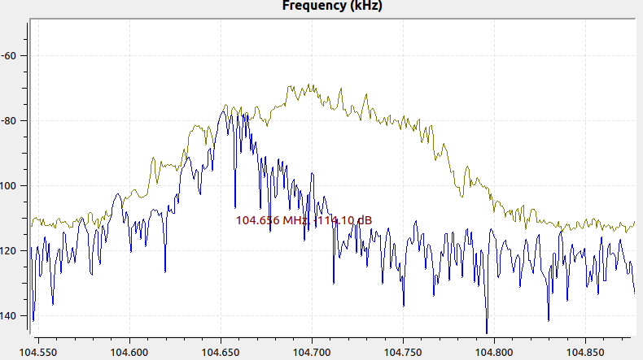 252kHz | SI | Si | Si | Si | HIYF | 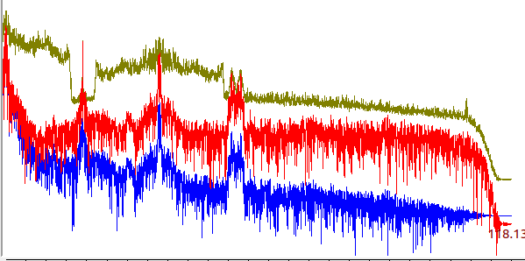 | Comercial
LA FM | 99,7MHz | 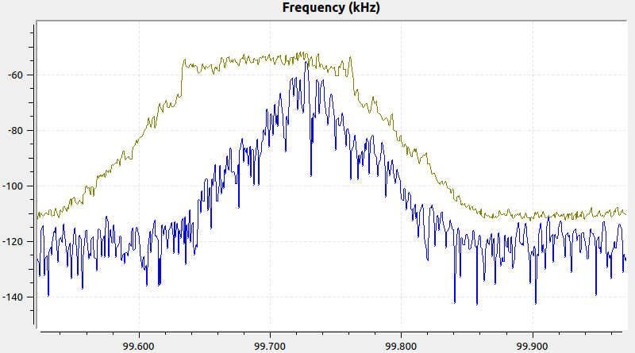 290kHz | Si | Si | Si | Si | HIDY | 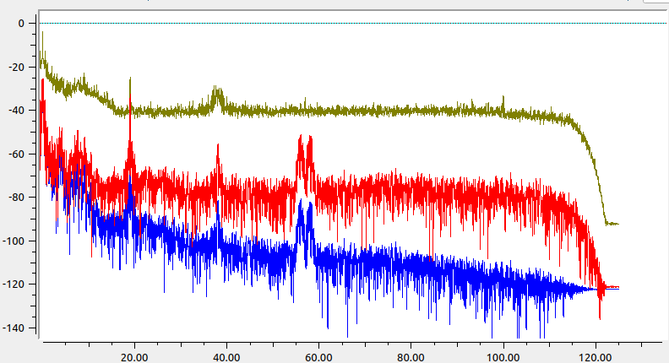 | Comercial
La Mega | 102,5MHz | 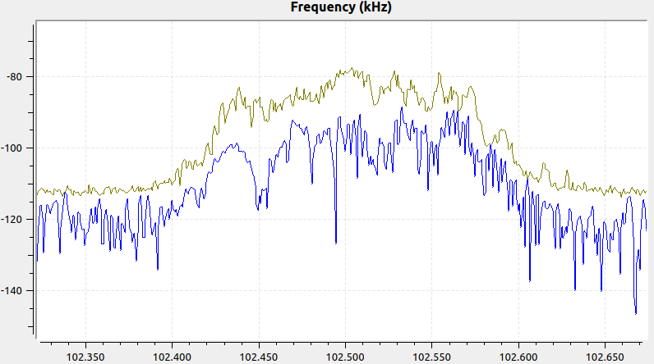 200KHz | SI | SI | Si | No | HJQ66 | 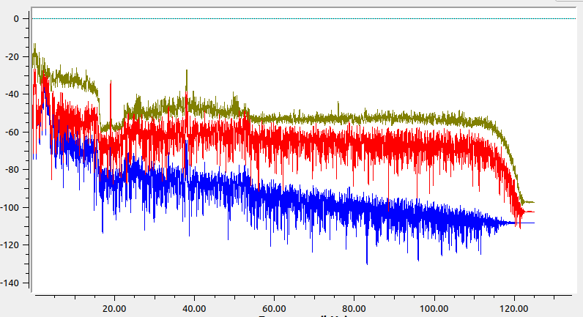 | Comercial
Olimpica | 97,7MHz | 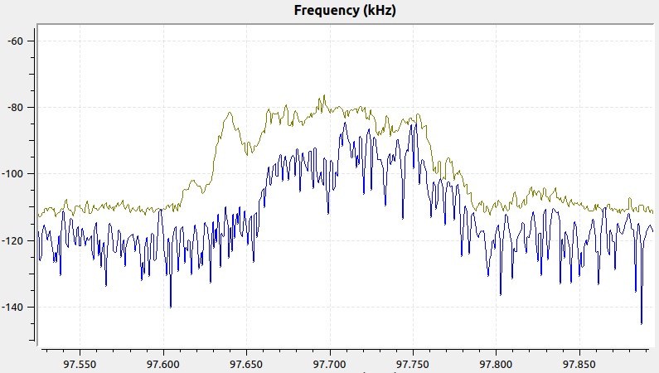 180KHz | Si | Si | No | No | HJP23 | 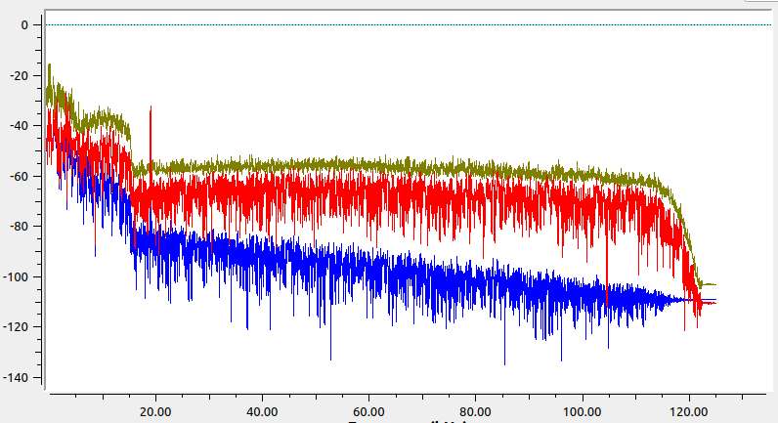 | Comercial
Rumba Estereo | 103,74MHz | 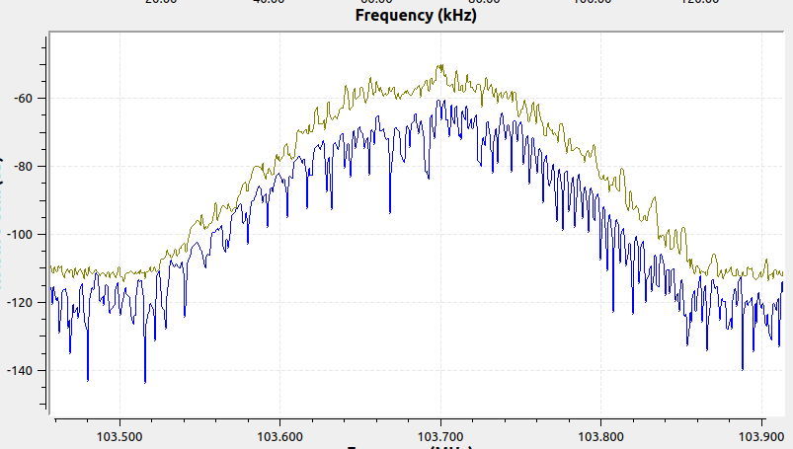 310KHz | Si | Si | No | No | HJA83 | 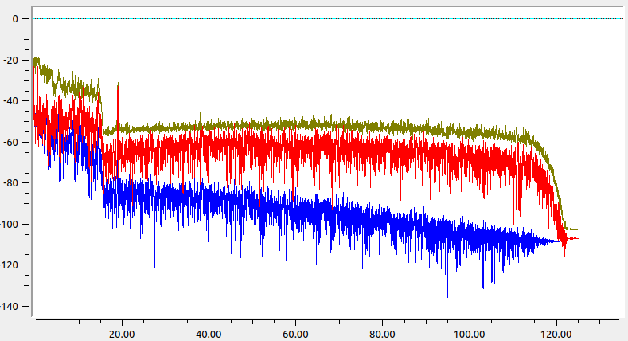 | Comercial
 |  | 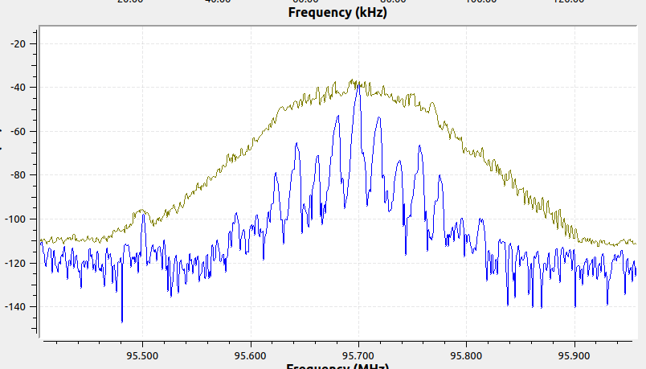 360KHz | Si | Si | Si | Si | HJNH | 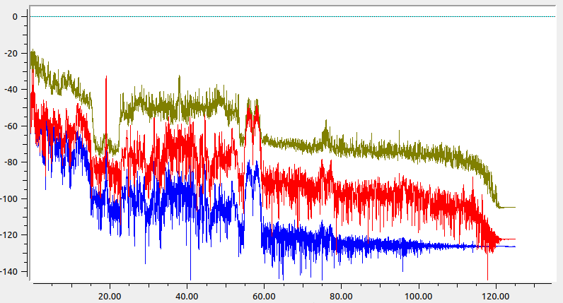 | Comercial
Wradio | 90.7 | 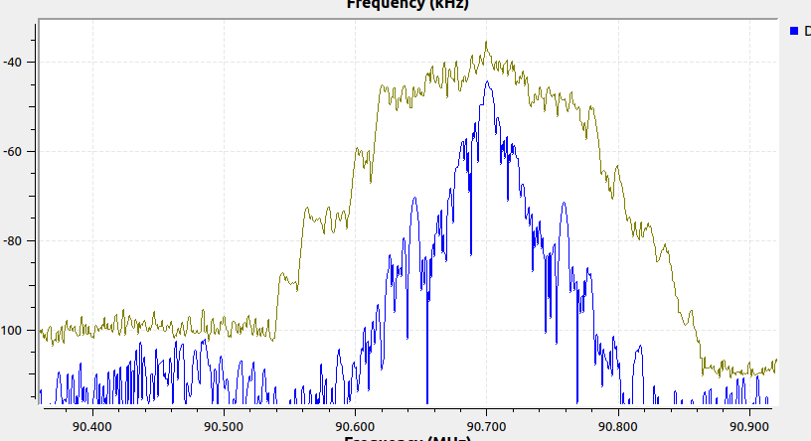 340KHz | SI | Si | No | Si | HJQ72 | 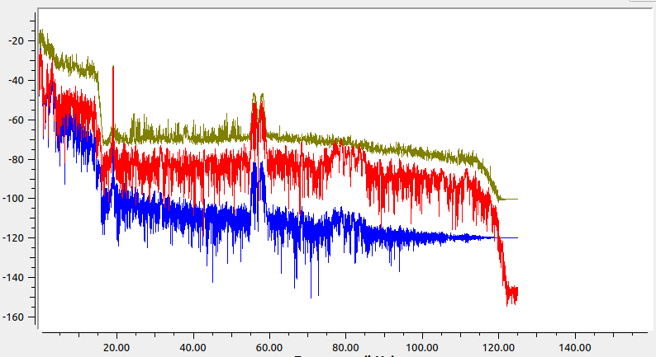 | Comercial

